Sheet1
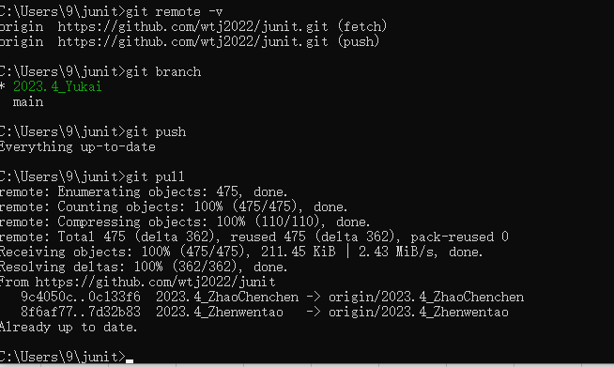
这个命令显示了当前配置链接的具体地址的详细信息

先branch origin/2023.4_yukai 确定我要的分支，然后branch查看一下我链没链接成功

意思是已经成功的完成上传了

显示了一些情况

已成功切换到分支 2023.4_yukai

